POBLACION POR ESTADO
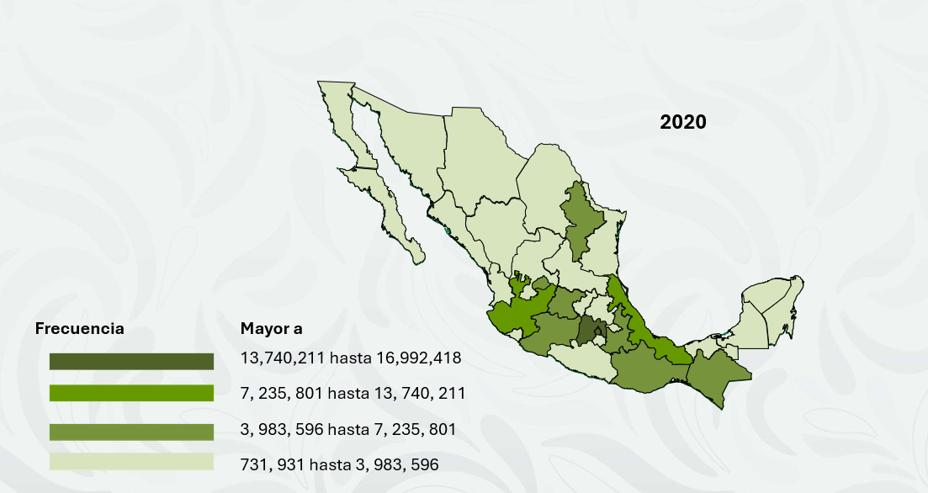
AÑO | ESTADO | POBLACIÓN
2020 | México | 16 992 418
 | CDMX | 9 209 944
 | Veracruz de Ignacio de la Llave | 8 062 579
 | Jalisco | 8 348 151
 | Puebla | 6 583 278
 | Guanajuato | 6 166 934
 | Chiapas | 5 543 828
 | Nuevo León | 5 784 442
 | Michoacán de Ocampo | 4 748 846
 | Oaxaca | 4 132 148
 | Chihuahua | 3 741 869
 | Guerrero | 3 540 685
 | Tamaulipas | 3 527 735
 | Baja California | 3 769 020
 | Sinaloa | 3 026 943
 | Coahuila de Zaragoza | 3 146 771
 | Hidalgo | 3 082 841
 | Sonora | 3 062 713
 | San Luis Potosí | 2 822 255
 | Tabasco | 2 402 598
 | Yucatán | 2 320 898
 | Querétaro | 2 368 467
 | Morelos | 1 971 520
 | Durango | 1 832 650
 | Zacatecas | 1 622 138
 | Quintana Roo | 1 857 985
 | Aguascalientes | 1 425 607
 | Tlaxcala | 1 342 977
 | Nayarit | 1 235 456
 | Campeche | 928 363
 | Colima | 731 391
 | Baja California Sur | 798 447

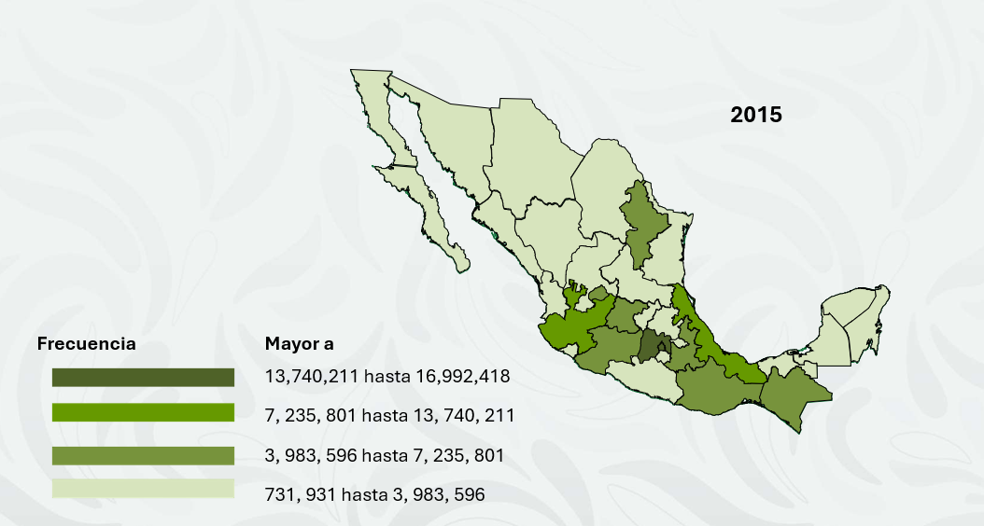
2015 | México | 16 187 608
 | CDMX | 8 918 653
 | Veracruz de Ignacio de la Llave | 8 112 505
 | Jalisco | 7 844 830
 | Puebla | 6 168 883
 | Guanajuato | 5 853 677
 | Chiapas | 5 217 908
 | Nuevo León | 5 119 504
 | Michoacán de Ocampo | 4 584 471
 | Oaxaca | 3 967 889
 | Chihuahua | 3 556 574
 | Guerrero | 3 533 251
 | Tamaulipas | 3 441 698
 | Baja California | 3 315 766
 | Sinaloa | 2 966 321
 | Coahuila de Zaragoza | 2 954 915
 | Hidalgo | 2 858 359
 | Sonora | 2 850 330
 | San Luis Potosí | 2 717 820
 | Tabasco | 2 395 272
 | Yucatán | 2 097 175
 | Querétaro | 2 038 372
 | Morelos | 1 903 811
 | Durango | 1 754 754
 | Zacatecas | 1 579 209
 | Quintana Roo | 1 501 562
 | Aguascalientes | 1 312 544
 | Tlaxcala | 1 272 847
 | Nayarit | 1 181 050
 | Campeche | 899 931
 | Colima | 711 235
 | Baja California Sur | 712 029

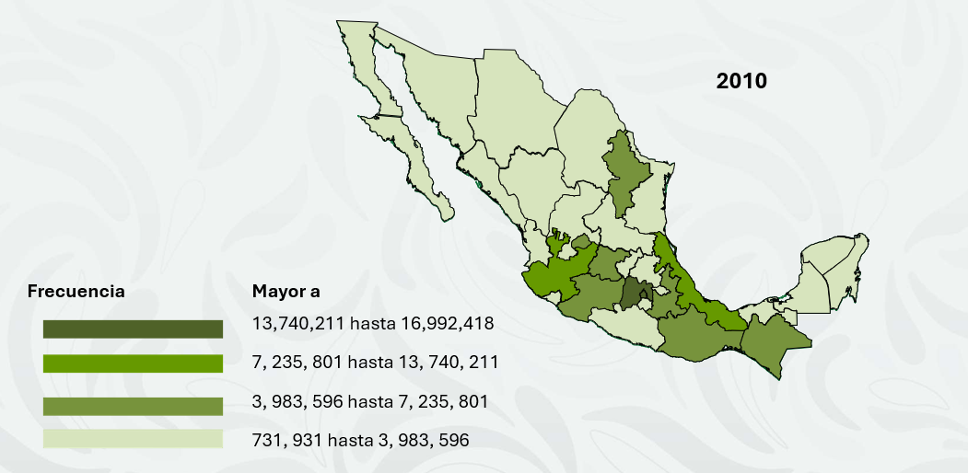
2010 | México | 15 175 862
 | CDMX | 8 851 080
 | Veracruz de Ignacio de la Llave | 7 643 194
 | Jalisco | 7 350 682
 | Puebla | 5 779 829
 | Guanajuato | 5 486 372
 | Chiapas | 4 796 580
 | Nuevo León | 4 653 458
 | Michoacán de Ocampo | 4 351 037
 | Oaxaca | 3 801 962
 | Chihuahua | 3 406 465
 | Guerrero | 3 388 768
 | Tamaulipas | 3 268 554
 | Baja California | 3 155 070
 | Sinaloa | 2 767 761
 | Coahuila de Zaragoza | 2 748 391
 | Hidalgo | 2 665 018
 | Sonora | 2 662 480
 | San Luis Potosí | 2 585 518
 | Tabasco | 2 238 603
 | Yucatán | 1 955 577
 | Querétaro | 1 827 937
 | Morelos | 1 777 227
 | Durango | 1 632 934
 | Zacatecas | 1 490 668
 | Quintana Roo | 1 325 578
 | Aguascalientes | 1 184 996
 | Tlaxcala | 1 169 936
 | Nayarit | 1 084 979
 | Campeche | 822 441
 | Colima | 650 555
 | Baja California Sur | 637 026

2005 | México | 14 409 574
 | CDMX | 8 944 895
 | Veracruz de Ignacio de la Llave | 7 325 882
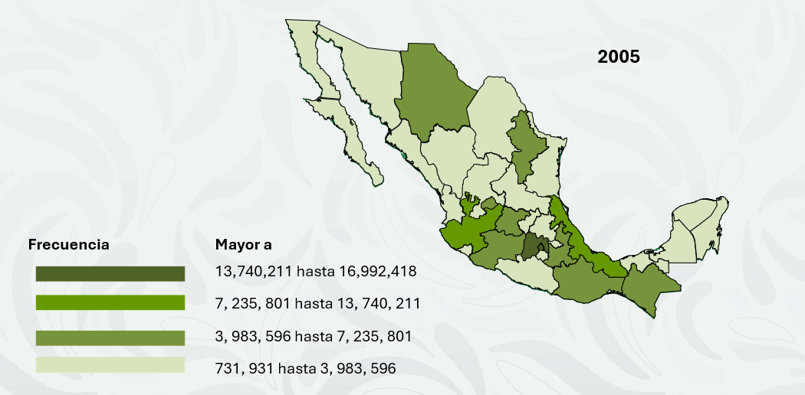
 | Jalisco | 6 939 228
 | Puebla | 5 524 548
 | Guanajuato | 5 294 326
 | Chiapas | 4 341 430
 | Nuevo León | 4 150 063
 | Michoacán de Ocampo | 4 519 059
 | Oaxaca | 3 766 035
 | Chihuahua | 3 314 983
 | Guerrero | 3 387 284
 | Tamaulipas | 2 931 481
 | Baja California | 2 675 571
 | Sinaloa | 2 554 909
 | Coahuila de Zaragoza | 2 519 976
 | Hidalgo | 2 460 688
 | Sonora | 2 392 665
 | San Luis Potosí | 2 585 095
 | Tabasco | 2 093 986
 | Yucatán | 1 794 678
 | Querétaro | 1 575 671
 | Morelos | 1 741 582
 | Durango | 1 598 306
 | Zacatecas | 1 529 005
 | Quintana Roo | 933 750
 | Aguascalientes | 1 107 854
 | Tlaxcala | 1 078 737
 | Nayarit | 1 006 802
 | Campeche | 772 821
 | Colima | 603 228
 | Baja California Sur | 432 326

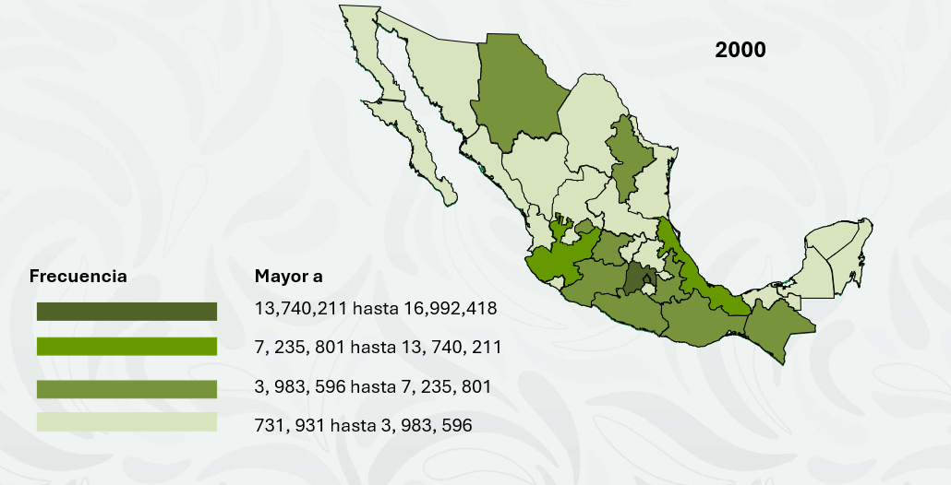
2000 | México | 13 083 359
 | CDMX | 8 591 309
 | Veracruz de Ignacio de la Llave | 6 901 111
 | Jalisco | 6 321 278
 | Puebla | 5 070 346
 | Guanajuato | 4 656 761
 | Chiapas | 3 920 515
 | Nuevo León | 3 826 240
 | Michoacán de Ocampo | 3 979 177
 | Oaxaca | 3 432 180
 | Chihuahua | 3 047 867
 | Guerrero | 3 075 083
 | Tamaulipas | 2 747 114
 | Baja California | 2 487 700
 | Sinaloa | 2 534 835
 | Coahuila de Zaragoza | 2 295 808
 | Hidalgo | 2 231 392
 | Sonora | 2 213 370
 | San Luis Potosí | 2 296 363
 | Tabasco | 1 889 367
 | Yucatán | 1 655 707
 | Querétaro | 1 402 010
 | Morelos | 1 552 878
 | Durango | 1 445 922
 | Zacatecas | 1 351 207
 | Quintana Roo | 873 804
 | Aguascalientes | 943 506
 | Tlaxcala | 961 912
 | Nayarit | 919 739
 | Campeche | 689 656
 | Colima | 540 679
 | Baja California Sur | 423 516

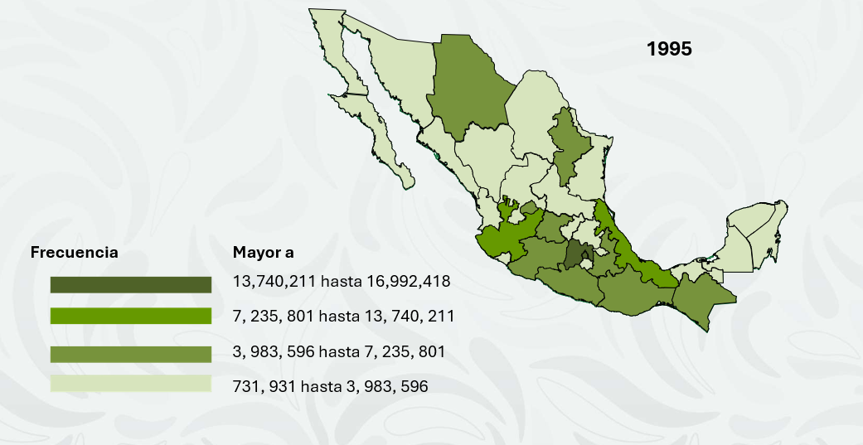
1995 | México | 11 707 964
 | CDMX | 8 489 007
 | Veracruz de Ignacio de la Llave | 6 737 324
 | Jalisco | 5 991 176
 | Puebla | 4 624 365
 | Guanajuato | 4 406 568
 | Chiapas | 3 584 786
 | Nuevo León | 3 550 114
 | Michoacán de Ocampo | 3 870 604
 | Oaxaca | 3 228 895
 | Chihuahua | 2 793 537
 | Guerrero | 2 916 567
 | Tamaulipas | 2 527 328
 | Baja California | 2 112 140
 | Sinaloa | 2 425 675
 | Coahuila de Zaragoza | 2 173 775
 | Hidalgo | 2 112 473
 | Sonora | 2 085 536
 | San Luis Potosí | 2 200 763
 | Tabasco | 1 748 769
 | Yucatán | 1 556 622
 | Querétaro | 1 250 476
 | Morelos | 1 442 662
 | Durango | 1 431 748
 | Zacatecas | 1 336 496
 | Quintana Roo | 703 536
 | Aguascalientes | 862 720
 | Tlaxcala | 883 924
 | Nayarit | 896 702
 | Campeche | 642 516
 | Colima | 488 028
 | Baja California Sur | 375 494

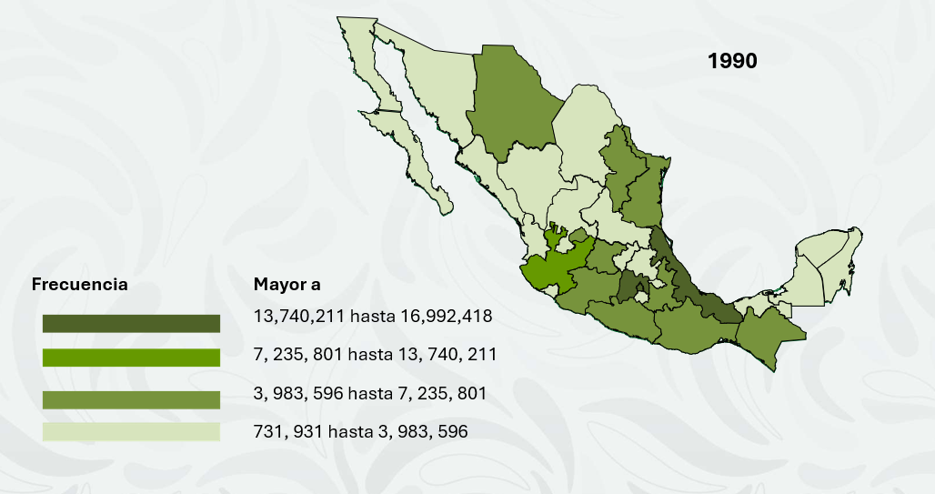
1990 | México | 9 815 795
 | CDMX | 8 235 744
 | Veracruz de Ignacio de la Llave | 6 228 239
 | Jalisco | 5 302 689
 | Puebla | 4 126 101
 | Guanajuato | 3 982 593
 | Chiapas | 3 548 199
 | Nuevo León | 3 210 496
 | Michoacán de Ocampo | 3 098 736
 | Oaxaca | 3 019 560
 | Chihuahua | 2 620 637
 | Guerrero | 2 441 873
 | Tamaulipas | 2 249 581
 | Baja California | 2 204 054
 | Sinaloa | 2 003 187
 | Coahuila de Zaragoza | 1 972 340
 | Hidalgo | 1 888 366
 | Sonora | 1 823 606
 | San Luis Potosí | 1 660 855
 | Tabasco | 1 501 744
 | Yucatán | 1 362 940
 | Querétaro | 1 349 378
 | Morelos | 1 276 323
 | Durango | 1 195 059
 | Zacatecas | 1 051 235
 | Quintana Roo | 824 643
 | Aguascalientes | 761 277
 | Tlaxcala | 719 659
 | Nayarit | 535 185
 | Campeche | 493 277
 | Colima | 428 510
 | Baja California Sur | 317 764

